spodobovanie
SPODOBOVANIE
 PaedDr. Jana Humeníková
Doplň chýbajúce hlásky vo vetách:

 | Zápa |  | 0 | lnka. | 0 | 0
 |  |  | 0
 | Vla |  | 0 | ešká. | 0 | 0
 |  |  | 0
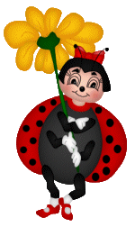
 | Labu |  | 0 | láva. | 0 | 0
 |  |  | 0
 | Ha |  | 0 | yčí. | 0 | 0
 |  |  | 0
 | My |  | 0 | iští. | 0 | 0
 |  |  | 0
 | Pe |  | 0 | šiel. | 0 | 0
 |  |  | 0
 | Žia |  | 0 | dpovedá. | 0 | 0
 |  |  | 0
 | Presko |  | 0 | otok! | 0 | 0
 |  |  | 0
 | Zje |  | 0 | uchty! | 0 | 0
 |  |  | 0
 | Pove |  | 0 | ravdu! | 0 | 0

Maximálny počet bodov: |  | 20
Dosiahnutý počet bodov: |  | 0
% úspešnosti: |  | 0.00%
Známka: |  | 5

